对账
订单号 | 入住日期 | 离店日期 | 应收 |  |  |  | ,
999223693351987 | 2023-07-01 | 2023-07-02 | 41 | 41.00 | 3234907 | 0 | ,3234907 | 直采
999224177616205 | 2023-06-30 | 2023-07-02 | 662 | 662.00 | 3380607 | 0 | ,3380607 | 直连
999224599932650 | 2023-06-28 | 2023-07-02 | 798 | 798.00 | 3461429 | 0 | ,3461429 | 直采
999224742549907 | 2023-06-29 | 2023-07-02 | 146.84 | 146.84 | 3497297 | 0 | ,3497297 | 直采
999224745173193 | 2023-07-01 | 2023-07-02 | 101.89 | 101.89 | 3498680 | 0 | ,3498680 | 直采
999224863004810 | 2023-06-30 | 2023-07-02 | 105.44 | 105.44 | 3527573 | 0 | ,3527573 | 直采
999224991696009 | 2023-07-01 | 2023-07-02 | 23.43 | 23.43 | 3559268 | 0 | ,3559268 | 直采
999225058875017 | 2023-07-01 | 2023-07-02 | 33.26 | 33.26 | 3576798 | 0 | ,3576798 | 直采

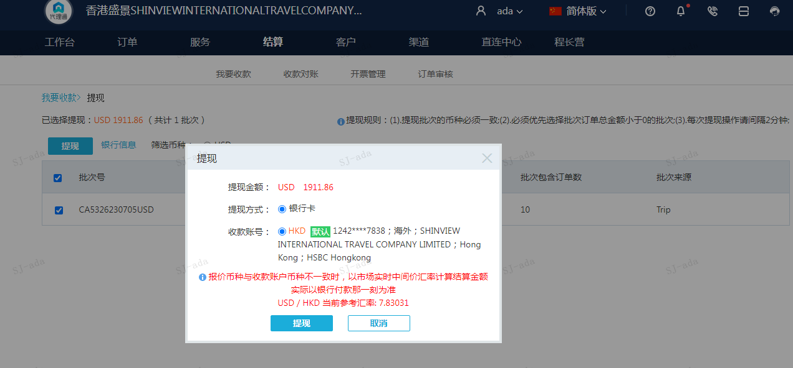
 |  |  | 1911.86
 |  |  | USD 1911.86

A230705092039911 | 1249.86 | 9786.79
A230705092226911 | 662 | 5183.67
USD / HKD 当前参考汇率: 7.83031 | 1911.86 | 14970.46
总计：1911.86 USD/ 14970.46 HKD

